Tab 1.
REPUBLIKA HRVATSKA
GRAD ZAGREB

GRADSKI URED ZA GOSPODARSTVO,
EKOLOŠKU ODRŽIVOST I STRATEGIJSKO PLANIRANJE

Odjel za statističke i analitičke poslove

1. BRUTO DOMAĆI PROIZVOD ZA GRAD ZAGREB I REPUBLIKU HRVATSKU OD 2011. DO 2019.
 |  |  |  |  | tekuće cijene
 | Grad Zagreb |  | Republika Hrvatska |  | Udio Grada Zagreba u RH, %
 | BDP, mil. HRK | BDP, mil. EUR | BDP, mil. HRK | BDP, mil. EUR
2011. | 115,328 | 15,513 | 337,572 | 45,408 | 34.2
Bruto dodana vrijednost po djelatnostima u 2009.
 | 1 | 1
2012. | 114,172 | 15,188 | 334,592 | 44,509 | 34.1
2013. | 113,046 | 14,926 | 335,955 | 44,359 | 33.6
2014. | 113,749 | 14,908 | 335,292 | 43,944 | 33.9
2015. | 116,962 | 15,370 | 344,034 | 45,211 | 34.0
2016. | 120,535 | 16,009 | 355,920 | 47,271 | 33.9
2017. | 126,607 | 16,971 | 372,355 | 49,913 | 34.0
2018. | 133,796 | 18,046 | 390,856 | 52,718 | 34.2
2019. | 142,180 | 19,178 | 412,228 | 55,604 | 34.5

 |  |  |  |  | Izvor: DZS

Tab 2.
REPUBLIKA HRVATSKA
GRAD ZAGREB

GRADSKI URED ZA GOSPODARSTVO,
EKOLOŠKU ODRŽIVOST I STRATEGIJSKO PLANIRANJE

Odjel za statističke i analitičke poslove

2. BRUTO DOMAĆI PROIZVOD PO STANOVNIKU ZA GRAD ZAGREB I REPUBLIKU HRVATSKU OD 2011. DO 2019.
 |  |  |  |  | tekuće cijene
 | Grad Zagreb |  | Republika Hrvatska |  | Indeksi (RH = 100)
 | BDP po stanovniku, HRK | BDP po stanovniku, EUR | BDP po stanovniku, HRK | BDP po stanovniku, EUR
2011. | 145,843 | 19,618 | 78,818 | 10,602 | 185.0
Bruto dodana vrijednost po djelatnostima u 2009.
 | 1 | 1
2012. | 143,976 | 19,153 | 78,376 | 10,426 | 183.7
2013. | 142,110 | 18,764 | 78,965 | 10,426 | 180.0
2014. | 142,466 | 18,672 | 79,152 | 10,374 | 180.0
2015. | 146,079 | 19,197 | 81,757 | 10,744 | 178.7
2016. | 150,200 | 19,949 | 85,303 | 11,329 | 176.1
2017. | 157,516 | 21,114 | 90,162 | 12,086 | 174.7
2018. | 166,182 | 22,414 | 95,543 | 12,887 | 173.9
2019. | 176,012 | 23,742 | 101,354 | 13,671 | 173.7

 |  |  |  |  | Izvor: DZS

Graf 1.
REPUBLIKA HRVATSKA
GRAD ZAGREB

GRADSKI URED ZA GOSPODARSTVO,
EKOLOŠKU ODRŽIVOST I STRATEGIJSKO PLANIRANJE

Odjel za statističke i analitičke poslove

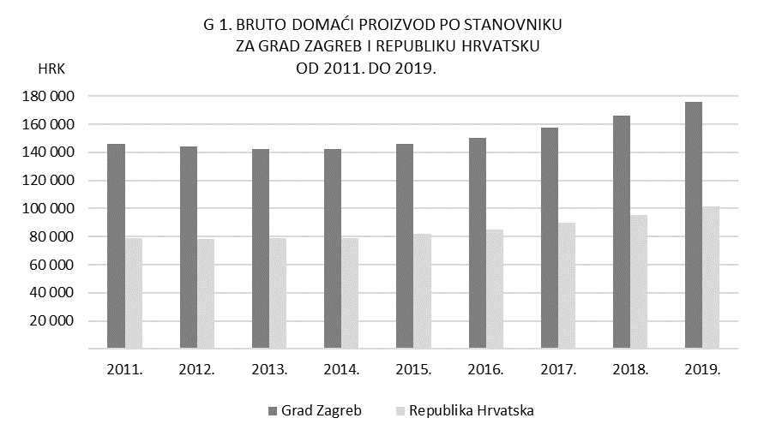

Tab 3.
REPUBLIKA HRVATSKA
GRAD ZAGREB

GRADSKI URED ZA GOSPODARSTVO,
EKOLOŠKU ODRŽIVOST I STRATEGIJSKO PLANIRANJE

Odjel za statističke i analitičke poslove

3. BRUTO DODANA VRIJEDNOST ZA GRAD ZAGREB I REPUBLIKU HRVATSKU PREMA PODRUČJIMA DJELATNOSTI NKD-a 2007. u 2019.

 |  |  |  |  |  | bazične cijene
Područje djelatnosti prema NKD-u 2007. |  | Grad Zagreb |  | Republika Hrvatska |  | Udio BDV Grada Zagreba u RH, %
 |  | BDV, mil. HRK | struktura, % | BDV, mil. HRK | struktura, %
Ukupno |  | 117,061 | 100.0 | 339,400 | 100.0 | 34.5
A | Poljoprivreda, šumarstvo i ribarstvo | 251 | 0.2 | 11,826 | 3.5 | 2.1
B, C, D, E | Prerađivačka industrija, rudarstvo i vađenje te ostale industrije | 15,790 | 13.5 | 64,062 | 18.9 | 24.6
 | od toga:
 | C Prerađivačka industrija | 11,150 | 9.5 | 49,121 | 14.5 | 22.7
F | Građevinarstvo | 3,588 | 3.1 | 18,189 | 5.4 | 19.7
G, H, I | Trgovina na veliko i na malo; prijevoz i skladištenje; smještaj, priprema i usluživanje hrane | 28,692 | 24.5 | 80,995 | 23.9 | 35.4
J | Informacije i komunikacije | 11,920 | 10.2 | 16,688 | 4.9 | 71.4
K | Financijske djelatnosti i djelatnosti osiguranja | 11,680 | 10.0 | 18,549 | 5.5 | 63.0
L | Poslovanje nekretninama | 6,206 | 5.3 | 31,150 | 9.2 | 19.9
M, N | Stručne, znanstvene, tehničke, administrativne i pomoćne uslužne djelatnosti | 14,895 | 12.7 | 27,898 | 8.2 | 53.4
O, P, Q | Javna uprava i obrana, obrazovanje, djelatnosti zdravstvene zaštite i socijalne skrbi | 18,551 | 15.8 | 56,190 | 16.6 | 33.0
R, S, T, U | Ostale uslužne djelatnosti | 5,490 | 4.7 | 13,854 | 4.1 | 39.6

Bruto dodana vrijednost po djelatnostima u 2009.
 | 1 | 1
 |  |  |  |  |  | Izvor: DZS

